상품제안서
접이식 욕실 방수 의류보관수납함 | 상품코드: S47736

 |  |  |  |  |  |  | 02-713-8555 | www.synergygift.co.kr
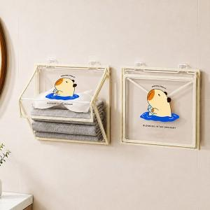

【상세/제작정보】 | <span style="font-size: 12pt;">1.벽걸이형 접이식타입으로 공간절약</span><br><span style="font-size: 12pt;">2.간편한 오픈구조로 사용이 쉬움</span><br><span style="font-size: 12pt;">3.PVC재질로 방수 방습에 탁월</span><br><span style="font-size: 12pt;">4.욕실외에 다기능 수납함으로 사용가능</span><br>

【인쇄/포장옵션】 | 실크, UV DTF컬러인쇄 / 포장불가능

【공급단가】 | 수량 | 50~ | 100~ | 500~ | 1,000~ | 3,000~
*VAT별도 | 단가 | 6,370원 | 6,220원 | 6,020원 | 5,730원 | 5,530원

【상품 URL】 | https://www.synergygift.co.kr:443/src/goods_detail.php?gdno=47736

